Sheet1
Caso de teste | Descrição | Passos | Dados de Entrada | Resultado Esperado | Evidência (print)
Caso01 | Login com dados válidos | 1. Acessar o sistema 2. Inserir e-mail válido 3. Inserir senha válida 4. Clicar em Entrar | standard_user / secret_sauce | Usuario e redirecionado para o site | 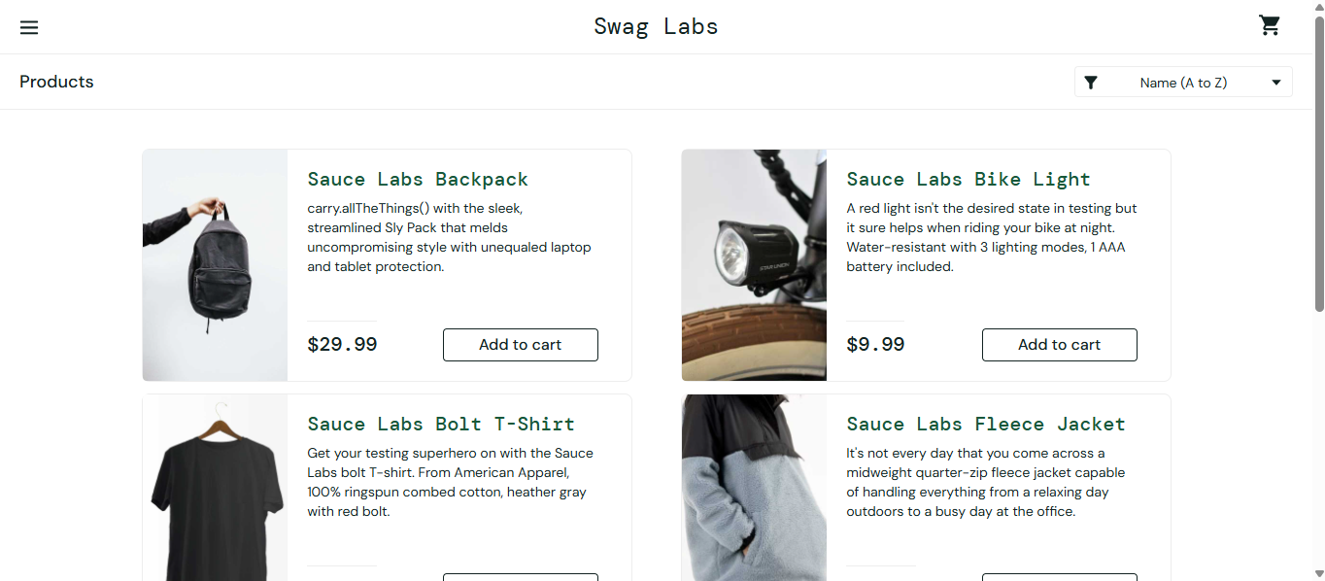
Caso02 | Login com campo de senha vazio | 1. Acessar o sistema 2. Inserir usuario válido 3. Deixar senha em branco 4. Clicar em Entrar | standard_user / (vazio) | Mensagem de erro: 'Epic sadface: Password is required' | 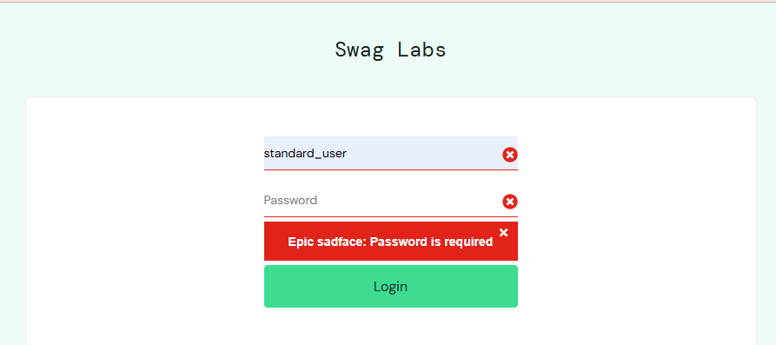
Caso03 | Login com usuario inválido | 1. Acessar o sistema 2. Inserir usuario inválido 3. Inserir senha válida 4. Clicar em Entrar | usuarioteste / secret_sauce | Mensagem de erro: 'Epic sadface: Username and password do not match any user in this service' | 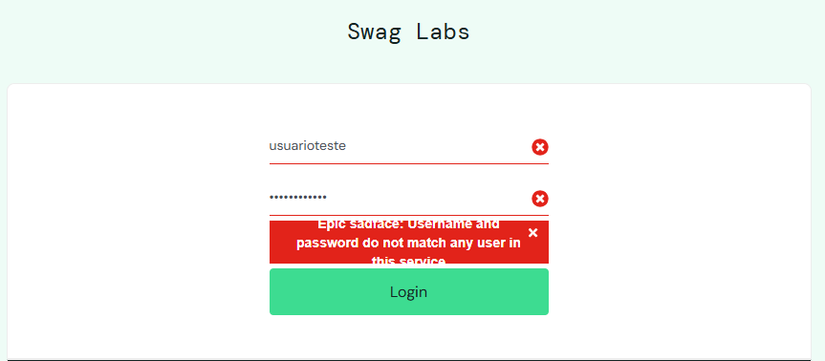
Caso04 | Login com campo de usuario vazio | 1. Acessar o sistema 2. Deixa o usuario vazio 3. Inserir senha válida 4. Clicar em Entrar | (vazio) / secret_sauce | Mensagem de erro: 'Epic sadface: Username is required' | 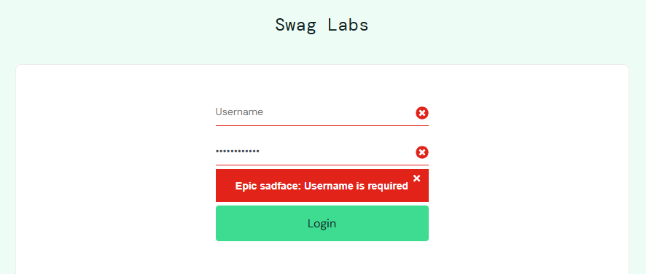
Caso05 | Login com senha invalida | 1. Acessar o sistema 2. Inserir usuario valido 3. Inserir senha invalida 4. Clicar em Entrar | standard_user / teste123 | Mensagem de erro: 'Epic sadface: Username and password do not match any user in this service' | 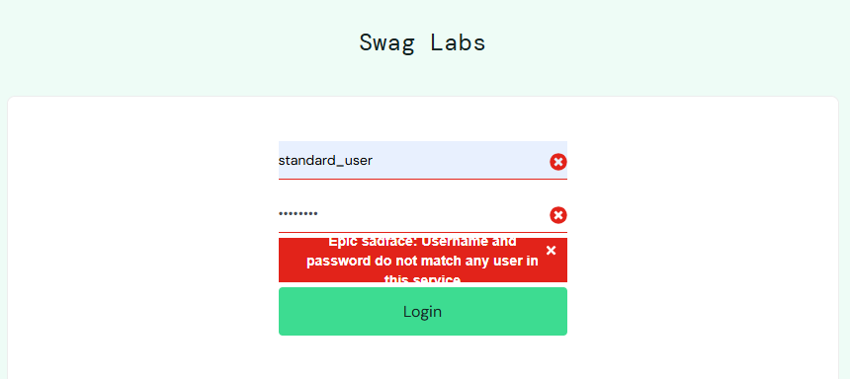
Caso06 | Login com usuario e senha invalida | 1. Acessar o sistema 2. Inserir usuario inválido 3. Inserir senha invalida 4. Clicar em Entrar | usuarioteste / teste123 | Mensagem de erro: 'Epic sadface: Username and password do not match any user in this service' | 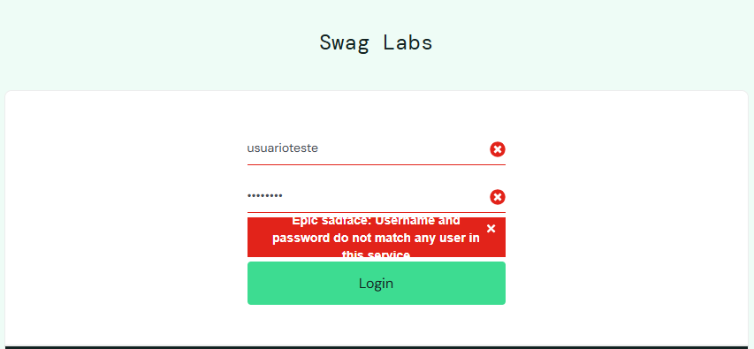
Caso07 | Login com ambos os campos vazios | 1. Acessar o sistema 2. Deixar o usuario vazio 3. Deixar a senha vazia 4. Clicar em Entrar | (vazio) / (vazio) | Mensagem de erro: 'Epic sadface: Username is required' | 